８．ﾊﾞﾀﾌﾗｲチャート（理由付ける） (2)
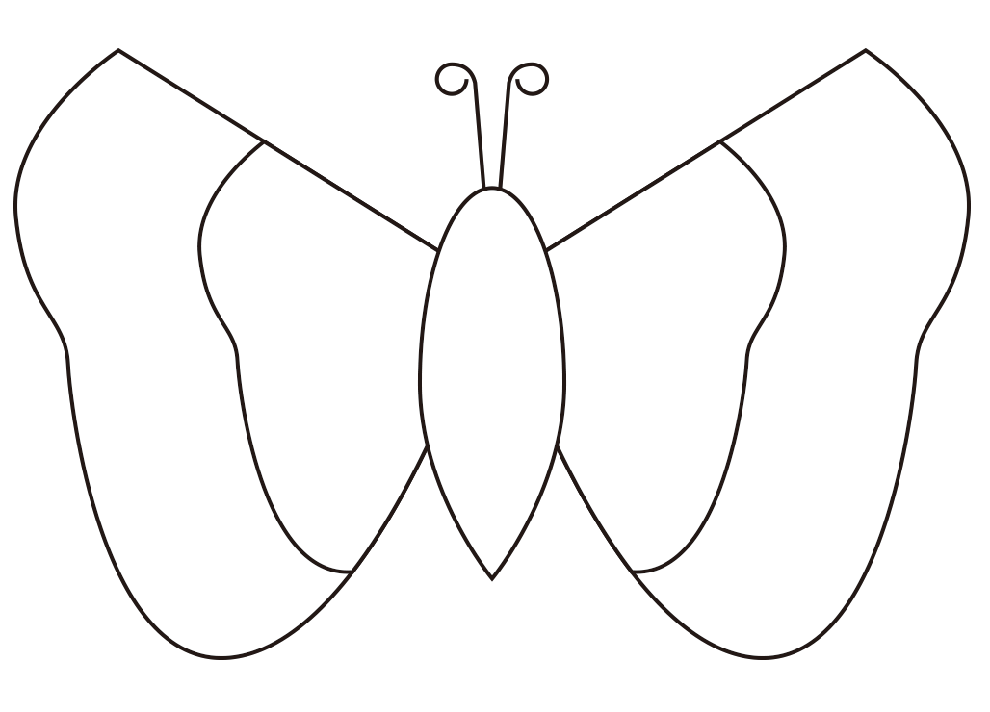
 | 1 | 2 | 3 | 4 | 5 | 6 | 7 | 8 | 9 | 10 | 11 | 12 | 13 | 14 | 15 | 16 | 17 | 18 | 19 | 20 | 21 | 22 | 23 | 25 | 26 | 27 | 28 | 29 | 30 | 31 | 32 | 33 | 34 | 35 | 36 | 37 | 38 | 39 | 40 | 41 | 42
1 | 理由付け |  |  |  |  |  |  | ﾊﾞﾀﾌﾗｲﾁｬｰﾄ |  |  |  |  |  |  |  |  |  |  |  |  |  |  |  |  | 日付 |  |  | 月 |  | 日 | （ ） |  |  | 名前
2
3
4
5 |  |  |  |  |  |  | 強い反対 |  |  |  |  |  |  |  |  |  |  |  |  |  |  |  |  |  |  |  |  |  |  |  |  |  | 強い賛成
6
7
8 |  |  |  |  |  |  |  |  |  |  |  |  | 反対 |  |  |  |  |  |  |  |  |  |  |  |  |  |  |  | 賛成
9
10 |  |  |  |  |  |  |  |  |  |  |  |  |  |  |  |  |  |  |  | トピック
11
12
13
14
15
16
17
18
19
20
21
22
23
24
25
26
27 | 中央に書かれたトピックに対しての賛成・反対の意見を持つ人の気持ちになって意見と理由を記入する。ここに書いたことを踏まえて自分の立場を決める。

